สรุปการคำนวณ
 |  |  |  |  |  |  |  |  |  |  |  |  |  |  |  |  |  |  |  |  |  |  |  |  |  |  |  | แบบฟอร์ม 1.5(1)
โปรแกรมการคำนวณคาร์บอนฟุตพริ้นท์พัฒนาโดย องค์การบริหารจัดการก๊าซเรือนกระจก (องค์การมหาชน) หรือ อบก.
ขอบเขตการดำเนินงาน | รายการ | EF | หน่วย | หน่วย การเก็บข้อมูล | เดือน / ประจำปี พ.ศ. 2562 |  |  |  |  |  |  |  |  |  |  |  |  |  |  |  |  |  |  |  |  |  |  |  |  | หน่วย
 |  |  |  |  | ม.ค. |  | ก.พ. |  | มี.ค. |  | เม.ย. |  | พ.ค. |  | มิ.ย. |  | ก.ค. |  | ส.ค. |  | ก.ย. |  | ต.ค. |  | พ.ย. |  | ธ.ค. |  | รวม
 |  |  |  |  | ปริมาณ | CF | ปริมาณ | CF | ปริมาณ | CF | ปริมาณ | CF | ปริมาณ | CF | ปริมาณ | CF | ปริมาณ | CF | ปริมาณ | CF | ปริมาณ | CF | ปริมาณ | CF | ปริมาณ | CF | ปริมาณ | CF
ประเภท 1 | 1. การเผาไหม้แบบอยู่กับที่ (Stationary Combustion)
 | การใช้น้ำมันสำหรับงานอาคาร
 | Diesel (Generator) | 2.7080 | kg CO2e/ลิตร | ลิตร |  | 0.00 |  | 0.00 |  | 0.00 |  | 0.00 |  | 0.00 |  | 0.00 |  | 0.00 |  | 0.00 |  | 0.00 |  | 0.00 |  | 0.00 |  | 0.00 | 0.00 | tCO2e
 | Diesel (Fire pump) | 2.7080 | kg CO2e/ลิตร | ลิตร | 4 | 10.83 | 8 | 21.66 | 4 | 10.83 | 4 | 10.83 | 4 | 10.83 | 8 | 21.66 | 8 | 21.66 | 8 | 21.66 | 0 | 0.00 | 0 | 0.00 | 0 | 0.00 | 4 | 10.83 | 140.81 | tCO2e
 | 2. การเผาไหม้แบบเคลื่อนที่ (Mobile Combustion)
 | การใช้น้ำมันสำหรับการเดินทาง (รถตู้ รถมอเตอร์ไซค์)
 | น้ำมัน Diesel | 2.7446 | kg CO2e/ลิตร | ลิตร | 530 | 1,454.64 | 447.64 | 1,228.59 | 286.62 | 786.66 | 77.05 | 211.47 | 406.58 | 1,115.90 | 84 | 230.55 | 590.14 | 1,619.70 | 157.12 | 431.23 | 0 | 0.00 | 159.59 | 438.01 | 0 | 0.00 | 0 | 0.00 | 7,516.75 | tCO2e
 | น้ำมัน Gasohol 91, E20, E85 | 2.2376 | kg CO2e/ลิตร | ลิตร | 6.99 | 15.64 | 7.7 | 17.23 | 6.1 | 13.65 | 5.98 | 13.38 | 5.49 | 12.28 | 3.51 | 7.85 | 6.01 | 13.45 | 3.68 | 8.23 | 3.57 | 7.99 | 4.69 | 10.49 | 4.75 | 10.63 | 3.79 | 8.48 | 139.31 | tCO2e
 | น้ำมัน Gasohol 95 | 2.2376 | kg CO2e/ลิตร | ลิตร |  | 0.00 |  | 0.00 |  | 0.00 |  | 0.00 |  | 0.00 |  | 0.00 |  | 0.00 |  | 0.00 |  | 0.00 |  | 0.00 |  | 0.00 |  | 0.00 | 0.00 | tCO2e
 | 3. การใช้สารดับเพลิง (CO2) | 1.0000 | kg CO2e/kgCO2 | kg |  | 0.00 |  | 0.00 |  | 0.00 |  | 0.00 |  | 0.00 |  | 0.00 |  | 0.00 |  | 0.00 |  | 0.00 |  | 0.00 |  | 0.00 |  | 0.00 | 0.00 | tCO2e
 | 4. การปล่อยสารมีเทนจากระบบ septic tank | 25.0000 | kg CO2e/kgH4 | kgCH4 | 13 | 324.00 | 11.66 | 291.60 | 13.39 | 334.80 | 11.23 | 280.80 | 12.10 | 302.40 | 12.96 | 324.00 | 12.10 | 302.40 | 12.96 | 324.00 | 12.96 | 324.00 | 12.53 | 313.20 | 12.96 | 324.00 | 12.10 | 302.40 | 3,747.60 | tCO2e
 | 5. การปล่อยสารมีเทนจากบ่อบำบัดน้ำเสียแบบไม่เติมอากาศ | 25.0000 | kg CO2e/kgCH4 | kgCH4 | 10.10 | 252.48 | 11.25 | 281.28 | 16.90 | 422.40 | 14.88 | 372.00 | 12.92 | 323.04 | 7.39 | 184.80 | 23.54 | 588.48 | 33.91 | 847.68 | 35.27 | 881.76 | 39.38 | 984.48 | 17.11 | 427.68 | 13.57 | 339.36 | 5,905.44 | tCO2e
 | 6.การใช้สารทำความเย็นชนิด R134a | 1430.0000 | kg CO2e/kgCH2FCF3 | kgCH2FCF3 |  | 0.00 |  | 0.00 |  | 0.00 |  | 0.00 |  | 0.00 |  | 0.00 |  | 0.00 |  | 0.00 |  | 0.00 |  | 0.00 |  | 0.00 |  | 0.00 | 0.00 | tCO2e
ประเภท 2 | การใช้พลังงานไฟฟ้า | 0.5821 | kg CO2e/kWh | kWh | 61,238.76 | 35,647.08 | 90,349.20 | 52,592.27 | 100,900.06 | 58,733.92 | 99,478.93 | 57,906.69 | 93,420.61 | 54,380.14 | 77,489.20 | 45,106.46 | 84,726.53 | 49,319.31 | 88,879.91 | 51,737.00 | 92,020.37 | 53,565.06 | 103,162.64 | 60,050.97 | 78,771.05 | 45,852.63 | 59,244.06 | 34,485.97 | 599,377.50 | tCO2e
ประเภท 3 | การใช้กระดาษ A4 และ A3 (สีขาว) | 2.0859 | kg CO2e/kg | kg | 0 | 0.00 | 2.4 | 5.01 | 0 | 0.00 | 2.4 | 5.01 | 0 | 0.00 | 0 | 0.00 | 4.8 | 10.01 | 4.8 | 10.01 | 0 | 0.00 | 38.4 | 80.10 | 52.8 | 110.14 | 72 | 150.18 | 370.46 | tCO2e
 | น้ำประปา-การประปานครหลวง | 0.7948 | kg CO2e/m3 | m3 |  | 0.00 |  | 0.00 |  | 0.00 |  | 0.00 |  | 0.00 |  | 0.00 |  | 0.00 |  | 0.00 |  | 0.00 |  | 0.00 |  | 0.00 |  | 0.00 | 0.00 | tCO2e
 | น้ำประปา-การประปาส่วนภูมิภาค | 0.2843 | kg CO2e/m3 | m3 | 526 | 149.54 | 586 | 166.60 | 880 | 250.18 | 775 | 220.33 | 673 | 191.33 | 385 | 109.46 | 1226 | 348.55 | 1766 | 502.07 | 1837 | 522.26 | 2051 | 583.10 | 891 | 253.31 | 703 | 199.86 | 3,496.61 | tCO2e
 | ขยะของเสีย (ฝังกลบ) | 2.3200 | kg CO2e/kg | kg | 167 | 387.44 | 162 | 375.84 | 234 | 542.88 | 190 | 440.80 | 168 | 389.76 | 107 | 248.24 | 161 | 373.52 | 185 | 429.20 | 196 | 454.72 | 209 | 484.88 | 142 | 329.44 | 134 | 310.88 | 4,767.60 | tCO2e

ปริมาณการปล่อยก๊าซเรือนกระจำประจำปี พ.ศ.2562 (tCO2)
 | ประจำปี พ.ศ. 2562 (ม.ค.-ธ.ค.) |  |  |  | .
 | ขอบเขตดำเนินงาน | GHG | % | หน่วย
 | ประเภท 1 | 17.45 | 3 | tCO2e
 | ประเภท 2 | 599.38 | 96 | tCO2e
 | ประเภท 3 | 8.63 | 1 | tCO2e
 | รวม | 625.46 | 100 | tCO2e

CH4จากระบบ septic tank
การคำนวณ CH4 จาก Septic tank | ข้อมูล | Jan | Feb | Mar | Apr | May | Jun | Jul | Aug | Sep | Oct | Nov | Dec | Total | ค่า fix ห้ามแก้
 | จำนวนวันเปิดบริการ/ทำการ | 30 | 27 | 31 | 26 | 28 | 30 | 28 | 30 | 30 | 29 | 30 | 28 | 347 | 0.012 | (มาจากแถวที่ 23)
 | จำนวนพนักงานองค์กร | 36 | 36 | 36 | 36 | 36 | 36 | 36 | 36 | 36 | 36 | 36 | 36 | 432
 | CH4 Emission | 13 | 12 | 13 | 11 | 12 | 13 | 12 | 13 | 13 | 13 | 13 | 12 | 149.904
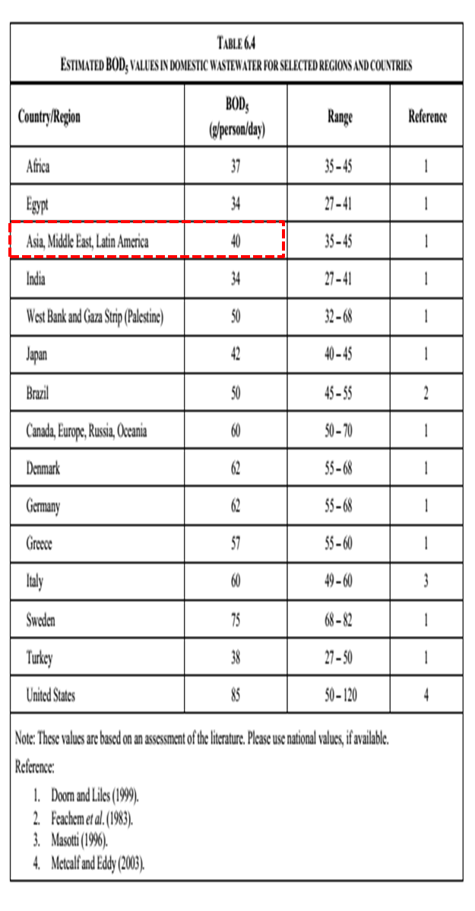
 | หมายเหตุ - การปล่อยก๊าซเรือนกระจกจากระบบ septic tank คำนวณเฉพาะประชากรพนักงานขององค์กรเท่านั้น

หมายหตุ
การเลือกค่า T (degree of utilization of treatment/discharge) เนื่องจากมีระบบเดียว เนื่องจากมีระบบเดียว ใช้ระบบ Septic Tank เพราะฉะนั้น จึงใช้ T = 1

การเลือกค่า U (fraction of population in income group in inventory year) เนื่องจากสัดส่วนพนักงานมีแบบเดียว เพราะฉะนั้น จึงใช้ U = 1

EF = 0.6 kg CH4 / kg BOD x 0.5 = 0.3 kg CH4 / kg BOD

 |  |  | Ui | Tij | Efj | จำนวนพนักงานเฉลี่ย | TOW BOD | 0.001 | จำนวนวัน ทำงาน
CH4 Emission | kg | 4.16 | 1 | 1 | 0.3 | 432 | 40 | 0.001 | 347

 |  |  | 1,798,848.00

